pmod connector
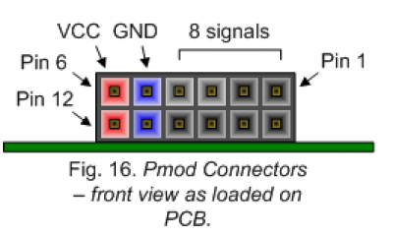

 | vcc | gnd | 4 | 3 | 2 | 1
 | vcc | gnd | 10 | 9 | 8 | 7

Moteur | vcc | gnd | sb | sa | en | dir
JD top |  |  | T2CK/RC1 | IC2/SS1/RD9 | OC2/RD1 | PMD15/CN16/RD7
JD bottom |  |  | T3CK/RC2 | IC3/SCK1/PMCS2/PMA15/RD10 | OC3/RD2 | PMD14/CN15/RD6

